توصيف المقرر التدريبي
 |  |  |  |  |  |  |  |  |  |  |  |  |  |  |  |  |  |  |  |  |  |  |  |  |  |  |  |  |  |  |  |  |  |  |  |  |  |  | الإدارة العامة لجودة التدريب

 |  |  |  |  |  |  | اكتب اسم المنشأة التدريبية |  |  |  |  |  |  |  |  |  |  |  |  |  |  |  |  |  |  |  |  |  |  |  |  |  |  |  |  |  |  |  | ملف المدرب وتوصيف المقرر التدريبي

بيانات المدرب

 |  |  |  | رقم المدرب |  |  |  |  | 23426 |  |  |  |  |  |  |  |  |  |  |  |  |  |  |  |  |  |  |  |  |  |  |  |  |  |  |  |  | رقم المبنى |  |  |  |  |  |  |  |  | 5

 |  |  |  | اسم المدرب |  |  |  |  | باسم عوض الله الحربي |  |  |  |  |  |  |  |  |  |  |  |  |  |  |  |  |  |  |  |  |  |  |  |  |  |  |  |  | رقم المكتب |  |  |  |  |  |  |  |  | 316

 |  |  |  | القسم التدريبي |  |  |  |  | الحاسب |  |  |  |  |  |  |  |  |  |  |  |  |  |  |  |  |  |  |  |  |  |  |  |  |  |  |  |  | البريد الالكتروني |  |  |  |  |  |  |  |  | basim.a@tvtc.gov.sa

وسيلة التواصل

 |  |  |  |  | آلية التواصل مع مدرب المقرر

 |  |  |  |  |  |  |  |  |  |  |  |  |  |  |  | : ( | basim.a@tvtc.gov.sa |  |  |  |  |  |  |  |  |  |  |  |  |  | ) |  | - |  |  |  |  |  |  |  |  |  |  | - |  |  |  |  |  | : ( |  |  | هاتف مكتب المدرب |  |  |  |  |  |  |  |  |  |  |  | )

 |  |  |  |  |  |  |  |  |  | الساعات المكتبية

 |  |  |  |  |  |  |  |  |  | الأحد |  |  |  |  |  |  |  |  |  | الأثنين |  |  |  |  |  |  |  |  |  |  | الثلاثاء |  |  |  |  |  |  |  |  |  |  | الاربعاء |  |  |  |  |  |  |  |  |  |  |  |  |  | الخميس

 |  |  |  |  |  |  |  |  |  |  | من |  |  |  | - | إلى |  |  |  |  | من |  |  |  |  | - | إلى |  |  |  |  | من |  |  |  | - | إلى |  |  |  |  |  | من |  |  |  |  | - | إلى |  |  |  |  |  |  |  | من |  |  |  | - | إلى
 |  |  |  |  |  |  |  |  |  |  | د | : | س |  |  | د |  | : | س |  | د |  |  | : | س |  | د |  | : | س |  | د |  | : | س |  | د |  | : | س |  |  | د |  | : | س |  |  | د |  | : | س |  |  |  |  | د | : |  | س |  | د | : | س
 |  |  |  |  |  |  |  |  |  |  | 0 | : | 9 |  |  | 30 |  | : | 9 |  |  |  |  | : |  |  |  |  | : |  |  | 0 |  | : | 9 |  | 30 |  | : | 9 |  |  |  |  | : |  |  |  |  |  | : |  |  |  |  |  |  | : |  |  |  |  | :

 |  |  |  |  | آلية التواصل مع رئيس القسم

 |  |  |  |  |  |  |  |  |  |  |  |  |  |  |  | : ( |  |  |  |  |  |  |  |  |  |  |  |  |  |  | ) |  | - |  |  |  |  |  |  |  |  |  |  | - |  |  |  |  |  | : ( |  |  | هاتف مكتب رئيس القسم |  |  |  |  |  |  |  |  |  |  |  | )

 |  |  |  |  |  |  |  |  |  | الساعات المكتبية

 |  |  |  |  |  |  |  |  |  | الأحد |  |  |  |  |  |  |  |  |  | الأثنين |  |  |  |  |  |  |  |  |  |  | الثلاثاء |  |  |  |  |  |  |  |  |  |  | الاربعاء |  |  |  |  |  |  |  |  |  |  |  |  |  | الخميس

 |  |  |  |  |  |  |  |  |  |  | من |  |  |  | - | إلى |  |  |  |  | من |  |  |  |  | - | إلى |  |  |  |  | من |  |  |  | - | إلى |  |  |  |  |  | من |  |  |  |  | - | إلى |  |  |  |  |  |  |  | من |  |  |  | - | إلى
 |  |  |  |  |  |  |  |  |  |  | د | : | س |  |  | د |  | : | س |  | د |  |  | : | س |  | د |  | : | س |  | د |  | : | س |  | د |  | : | س |  |  | د |  | : | س |  |  | د |  | : | س |  |  |  |  | د | : |  | س |  | د | : | س
 |  |  |  |  |  |  |  |  |  |  |  | : |  |  |  |  |  | : |  |  |  |  |  | : |  |  |  |  | : |  |  |  |  | : |  |  |  |  | : |  |  |  |  |  | : |  |  |  |  |  | : |  |  |  |  |  |  | : |  |  |  |  | :

 |  |  |  | تنويه: عند حاجة المتدرب للتواصل مع مدرب المقرر أو رئيس القسم يجب أن يتم التواصل من البريد الإلكتروني للمتدرب ( tvtc.edu.sa@رقم المتدرب ).

بيانات المقرر التدريبي

 |  |  |  | القسم التدريبي |  |  |  |  | الحاسب |  |  |  |  |  |  |  |  |  |  |  |  |  |  |  |  |  |  |  |  |  |  |  |  |  |  |  |  | نمط التدريب |  |  |  |  |  |  |  |  | تدريب حضوري

 |  |  |  | التخصص |  |  |  |  | برمجيات |  |  |  |  |  |  |  |  |  |  |  |  |  |  |  |  |  |  |  |  |  |  |  |  |  |  |  |  | مستوى المقرر |  |  |  |  |  |  |  |  | الثاني

 |  |  |  | رمز المقرر |  |  |  |  | 131 برمج |  |  |  |  |  |  |  |  |  |  |  |  |  |  |  |  |  |  |  |  |  |  |  |  |  |  |  |  | ساعات الاتصال |  |  |  |  |  |  |  |  | 6

 |  |  |  | اسم المقرر |  |  |  |  | مبادئ برمجة صفحات الانترنت |  |  |  |  |  |  |  |  |  |  |  |  |  |  |  |  |  |  |  |  |  |  |  |  |  |  |  |  | الساعات المعتمدة |  |  |  |  |  |  |  |  | 4

 |  |  |  | نوع التدريب |  |  |  |  | نظري وعملي |  |  |  |  |  |  |  |  |  |  |  |  |  |  |  |  |  |  |  |  |  |  |  |  |  |  |  |  | المتطلب السابق |  |  |  |  |  |  |  |  | لا يوجد

 |  |  |  | وصف المقرر

 |  |  |  |  | يقدم هذا املقرر جمموعة من املهارات األساسية واملوضوعات اليت متكن املتدرب من إنشاء موقع site على االنرتنت حيث يتم التدرب على مبادئ عملية تصميم املوقع واستخدام األدوات األساسية الالزمة إلنشاء الصفحات pages Web مثل لغة الرتميز html باإلضافة ملوضوع النماذج Forms اليت تستخدم ألحداث التفاعل interactivity بني الصفحة page Web والزائر للموقع visitor site مع التدريب على املهارات األساسية لتصميم األمناط االنسيابية للتحكم يف طريقة عرض املوقع باستخدام تقنية CSS أو )Sheets Style Cascading). ويقدم املقرر املهارات و املوضوعات األساسية اليت متكن املستخدم من استخدام احد برامج تصميم صفحات االنرتنت ويعرج على مهارات حترير و إنشاء الصور بشكل مبسط. يقدم املقرر املهارات األساسية واملوضوعات اليت متكن املتدرب التعرف على لغة JavaScript واستخدام هذه اللغة يف برجمة جانب العميل والتدريب على التعامل مع الدوال Functions واألحداث Events واستخدامها يف فرض قيود للتحقق من صحة البيانات املدخلة يف النموذج Techniques Validation F

 |  |  |  | الهدف العام

 |  |  |  |  | يهدف املقرر إىل تدريب املتدرب على استخدام األدوات األساسية الالزمة لبناء موقع على الشبكة العاملية للمعلومات )االنرتنت( والتعامل مع الصور والتدريب على ماهرات تصميم األمناط االنسيابية والربجمة يف جانب العميل Side Client والتحقق من املدخالت باستخدام لغة JavaScript .

 |  |  |  | لبدء سطر جديد اضغط على Alt + Enter

متطلبات التدريب في المقرر التدريبي

 |  |  |  | التجهيزات والخامات التدريبية

 |  |  |  |  | 1- جهاز حاسب آلي حديث (24) 2 - اتصال بالانترنت ( 1) 3 - برنامج دريم ويفر، برنامج مايكروسوف فيزو (1) 4 - جميع البرامج المستخدمة في المناهج التخصصية التي يجب ان تثبت متاحة على الانترنت ومتفوحة الترخيص عدا برنامج دريم ويفر , برنامج مايكروسوفت فيزو (1)

 |  |  |  | تعليمات واشتراطات السلامة عند التدريب

 |  |  |  |  | 1 - المحافظة على سرية المعلومات 2 - الالتزام بحقوق الملكية الفكرية (حقوق النسخ) 3 - المحافظة على سلامة الأجهزة. 4 - إتباع إجراءات السلامة عند استخدام الأدوات. 5 - إتباع تعليمات سلامة المكان.

 |  |  |  | لبدء سطر جديد اضغط على Alt + Enter

الخطة التدريبية

 |  |  | الوحدات ( النظرية والعملية ) |  |  |  |  |  |  |  |  |  |  |  |  |  |  |  |  |  |  | الأهداف التفصيلية ( المنهج التفصيلي ) أن يكون المتدرب قادراً وبكفاءة على أن: |  |  |  |  |  |  |  |  |  |  |  |  |  |  |  |  |  |  | الأسبوع |  |  |  |  | ساعات |  |  |  | إستراتيجية |  |  |  |  |  |  |  |  |  | آلية |  |  |  | درجة
 |  |  |  |  |  |  |  |  |  |  |  |  |  |  |  |  |  |  |  |  |  | أن يكون المتدرب قادراً وبكفاءة على أن: |  |  |  |  |  |  |  |  |  |  |  |  |  |  |  |  |  |  | التدريبي |  |  |  |  | التدريب |  |  |  | التدريب المستخدمة |  |  |  |  |  |  |  |  |  | التقييم |  |  |  | التقييم
5
32 |  |  | 1- |  |  | مقدمة عن الشبكة العاملية للمعلومات |  |  |  |  |  |  |  |  |  |  |  |  |  |  |  |  | • نشأة اإلنرتنت وتطورها • خدمات اإلنرتنت services internet • منوذج )خادم/عميل( model server/c |  |  |  |  |  |  |  |  |  |  |  |  |  |  |  |  |  | الأول |  |  |  |  | 2 |  |  |  | التطبيق العملي |  |  |  |  |  |  |  |  |  | تقييم نظري |  |  |  | 5
32 |  |  | 2- |  |  | مبادئ تصميم مواقع الانترنت |  |  |  |  |  |  |  |  |  |  |  |  |  |  |  |  | • أنواع مواقع الشبكة العنكبوتية العاملية WWW • حتديد أهداف املوقع goals site • حتديد مكونات املوقع components site • خطة بناء املوقعplan construction s |  |  |  |  |  |  |  |  |  |  |  |  |  |  |  |  |  | الثاني |  |  |  |  | 2 |  |  |  | التطبيق العملي |  |  |  |  |  |  |  |  |  | اختبار قصير |  |  |  | 5
32 |  |  | 3- |  |  | إنشاء الصفحات باستخدام لغة الترميز |  |  |  |  |  |  |  |  |  |  |  |  |  |  |  |  | • تنسيق النصوص Formatting Text • استخدام الصور Images • وسائل تنظيم الصفحة Layout Page • الروابط التشعبية links Hyper • القوائم Lists • اجلداول Tables • اإلطارات Frames • فواصل الصفحات h |  |  |  |  |  |  |  |  |  |  |  |  |  |  |  |  |  | الثالث |  |  |  |  | 14 |  |  |  | التطبيق العملي |  |  |  |  |  |  |  |  |  | تقييم عملي |  |  |  | 0
32 |  |  | 4- |  |  | النماذج |  |  |  |  |  |  |  |  |  |  |  |  |  |  |  |  | • فهم النماذج Forms وإنشائها • كيفية إضافة املكونات األساسية Components Basic • طرق تقديم النموذج Submitting Form • كيفية إعادة ضبط النموذج Resetting F |  |  |  |  |  |  |  |  |  |  |  |  |  |  |  |  |  | الرابع |  |  |  |  | 5 |  |  |  | التطبيق العملي |  |  |  |  |  |  |  |  |  | واجب |  |  |  | 5
32 |  |  | 5- |  |  | البرنامج المساعدة للتصميم |  |  |  |  |  |  |  |  |  |  |  |  |  |  |  |  | التعرف على احد الربامج التالية لتصميم صفحات الويب Adobe Dreamweaver o ogle web designer o GoMicrosoft Expression o |  |  |  |  |  |  |  |  |  |  |  |  |  |  |  |  |  | الخامس |  |  |  |  | 5 |  |  |  | التطبيق العملي |  |  |  |  |  |  |  |  |  | لا يوجد |  |  |  | 0
32 |  |  | 6- |  |  | تحرير وانشاء الصور |  |  |  |  |  |  |  |  |  |  |  |  |  |  |  |  | • استخدام برامج التصميم البسيطة لتعديل الصور • تغيري حجم الصورة • تغيري إبعاد الصورة • تصغري الصور وتكبريها • حفظ الصور بتنسيقات خمتلفة Gif,PNG,J |  |  |  |  |  |  |  |  |  |  |  |  |  |  |  |  |  | السادس |  |  |  |  | 5 |  |  |  | التطبيق العملي |  |  |  |  |  |  |  |  |  | تقييم عملي |  |  |  | 10
32 |  |  | 7- |  |  | تقنيات CSS |  |  |  |  |  |  |  |  |  |  |  |  |  |  |  |  | • مفهوم تقنية CSS واستخداماتها • املظهر العام لصفحة الويبPage Web • تنسيق األلوان واحلدود واخلط و اإلطارات وترتيب العناصر داخل Web Page ا |  |  |  |  |  |  |  |  |  |  |  |  |  |  |  |  |  | السابع |  |  |  |  | 10 |  |  |  | التطبيق العملي |  |  |  |  |  |  |  |  |  | اختبار ( 2 ) |  |  |  | 10
32 |  |  | 8- |  |  | مبادئ لغة برمجة javaScript |  |  |  |  |  |  |  |  |  |  |  |  |  |  |  |  | • مفهوم برجمة جانب العميل programming side client • تعريف أنواع املتغريات Types Data Variables. • كتابةالتعبريات Expressions. • مجل التفريع Statements Decision. • مجل التكرار Statements Looping. • شرح الكائنات objectsاخلاصة باملستند do |  |  |  |  |  |  |  |  |  |  |  |  |  |  |  |  |  | الثامن |  |  |  |  | 20 |  |  |  | التطبيق العملي |  |  |  |  |  |  |  |  |  | تقييم عملي |  |  |  | 0
32 |  |  | 9- |  |  | فهم الاحداث |  |  |  |  |  |  |  |  |  |  |  |  |  |  |  |  | • مفهوم احلدث واستخدامه • التعرف على أهم األحداث OnMouseOver, OnMouseOut, Onclick, • OnSubmit, OnLoad, OnFocus, OnBlur, OnChange • مفهوم الدالة Function واستخدامها • تعريف الدالة وكتابة الكود اخلاص بها واستدعائها • استخدام واستدعاء الدوال من خالل األحداث |  |  |  |  |  |  |  |  |  |  |  |  |  |  |  |  |  | التاسع |  |  |  |  | 10 |  |  |  | التطبيق العملي |  |  |  |  |  |  |  |  |  | اختبار نهائي |  |  |  | 20
32 |  |  | 10- |  |  | التحقق من صحة مدخلات النماذج |  |  |  |  |  |  |  |  |  |  |  |  |  |  |  |  | • القُيود على احلقول النصية • التحقق من القيم النصية أو الرقمية • استخدام نهج التحقق من التاريخ • تدقيق كلمات املرور • شروط إدخال الربيد االلكرتوني Regex • |  |  |  |  |  |  |  |  |  |  |  |  |  |  |  |  |  | العاشر |  |  |  |  | 5 |  |  |  | المشروع |  |  |  |  |  |  |  |  |  | اختبار نهائي |  |  |  | 5
32 |  |  | 11- |  |  | البحث في النصوص باستخدام Regular Expression |  |  |  |  |  |  |  |  |  |  |  |  |  |  |  |  | • نظرة على مفهوم Regular • استخدام Global Flag |  |  |  |  |  |  |  |  |  |  |  |  |  |  |  |  |  | الحادي عشر |  |  |  |  | 6 |  |  |  | التطبيق العملي |  |  |  |  |  |  |  |  |  | تقييم عملي |  |  |  | 0
32 |  |  | 12- |  |  | الإسناد باستخدام Destruturing |  |  |  |  |  |  |  |  |  |  |  |  |  |  |  |  | • مقدمة في Destructuring • اضافة قيم افتراضية |  |  |  |  |  |  |  |  |  |  |  |  |  |  |  |  |  | الثاني عشر |  |  |  |  | 2 |  |  |  | التطبيق العملي |  |  |  |  |  |  |  |  |  | تقييم عملي |  |  |  | 5
32 |  |  | 13- |  |  | تنظيم مسار البرنامج باستخدام Promises |  |  |  |  |  |  |  |  |  |  |  |  |  |  |  |  | • المفاهيم Syn , Asyn • التعامل مع Resolve |  |  |  |  |  |  |  |  |  |  |  |  |  |  |  |  |  | الثالث عشر |  |  |  |  | 2 |  |  |  | المشروع |  |  |  |  |  |  |  |  |  | مشروع |  |  |  | 10
32 |  |  | 14- |  |  | جافا سكربيت 102 |  |  |  |  |  |  |  |  |  |  |  |  |  |  |  |  | • طرق التعامل مع الارقام • أهم الدوال المستخدمة للتعامل مع المصفوفات • مفهوم البرمجة الكائنية في JavaScript |  |  |  |  |  |  |  |  |  |  |  |  |  |  |  |  |  | الثالث عشر |  |  |  |  | 6 |  |  |  | التطبيق العملي |  |  |  |  |  |  |  |  |  | لا يوجد |  |  |  | 0
32 |  |  | 15- |  |  | الأرقام والتواريخ |  |  |  |  |  |  |  |  |  |  |  |  |  |  |  |  | • كيفية تمثيل التاريخ والرقم |  |  |  |  |  |  |  |  |  |  |  |  |  |  |  |  |  | الثالث عشر |  |  |  |  | 2 |  |  |  | التطبيق العملي |  |  |  |  |  |  |  |  |  | واجب |  |  |  | 0
32 |  |  | 16- |  |  | مفهوم Callback |  |  |  |  |  |  |  |  |  |  |  |  |  |  |  |  | • مفهوم Callback |  |  |  |  |  |  |  |  |  |  |  |  |  |  |  |  |  | الثالث عشر |  |  |  |  | 2 |  |  |  | التطبيق العملي |  |  |  |  |  |  |  |  |  | تقييم عملي |  |  |  | 5
32 |  |  | 17- |  |  | دوال المصفوفات |  |  |  |  |  |  |  |  |  |  |  |  |  |  |  |  | • القُيود على احلقول النصية |  |  |  |  |  |  |  |  |  |  |  |  |  |  |  |  |  | الثالث عشر |  |  |  |  | 2 |  |  |  | التطبيق العملي |  |  |  |  |  |  |  |  |  | لا يوجد |  |  |  | 0
32 |  |  | 18- |  |  | البرمجة الكائنية |  |  |  |  |  |  |  |  |  |  |  |  |  |  |  |  | مفهوم البرمجة الكائنية بالاضافة الى التطبيق |  |  |  |  |  |  |  |  |  |  |  |  |  |  |  |  |  | الثالث عشر |  |  |  |  | 3 |  |  |  | المشروع |  |  |  |  |  |  |  |  |  | مشروع |  |  |  | 0
32 |  |  | 19- |  |  | اختبار نهائي |  |  |  |  |  |  |  |  |  |  |  |  |  |  |  |  | اختبار نهائي |  |  |  |  |  |  |  |  |  |  |  |  |  |  |  |  |  | الثالث عشر |  |  |  |  | 0 |  |  |  | التطبيق العملي |  |  |  |  |  |  |  |  |  | اختبار نهائي |  |  |  | 20
32 |  |  | 20-
32 |  |  | 21-
32 |  |  | 22-
32 |  |  | 23-
32 |  |  | 24-
32 |  |  | 25-
32 |  |  | 26-
32 |  |  | 27-
32 |  |  | 28-
32 |  |  | 29-
32 |  |  | 30-
32 |  |  | 31-
32 |  |  | 32-
32 |  |  | 33-
32 |  |  | 34-
32 |  |  | 35-
32 |  |  | 36-
32 |  |  | 37-
32 |  |  | 38-
32 |  |  | 39-
32 |  |  | 40-
5
 |  |  | مجموع ساعات التدريب الفصلية من ( 78 ) ساعة |  |  |  |  |  |  |  |  |  |  |  |  |  |  |  |  |  |  |  |  |  |  |  |  |  |  |  |  |  |  |  |  |  |  |  |  |  |  |  |  |  |  | 103 |  |  |  | مجموع الدرجات |  |  |  |  |  |  |  |  |  |  |  |  |  | 100
 |  |  |  |  |  |  |  |  |  |  |  |  |  |  |  |  |  |  |  |  |  |  |  |  |  |  |  |  |  |  |  |  |  |  |  |  |  |  |  |  |  |  |  |  |  | 78

 |  | تنويه: يمكن التعرف على طرق ووسائل التدريب من خلال الرابط ( اضغط هنا ).

 |  |  | آلية تقييم المقرر التدريبي وتوزيع الدرجات وفق نظام رايات |  |  |  |  |  |  |  |  |  |  |  |  |  |  |  |  |  |  |  |  |  |  |  |  |  |  |  |  |  |  |  |  |  |  |  |  |  | درجة الأعمال الفصلية من ( 60 ) درجة |  |  |  |  |  |  |  |  |  |  |  |  |  |  |  |  |  |  |  |  |  |  | 55

 |  |  |  |  |  |  |  |  |  |  |  |  |  |  |  |  |  |  |  |  |  |  |  |  |  |  |  |  |  |  |  |  |  |  |  |  |  |  |  |  | درجة الاختبار النهائي من ( 40 ) درجة |  |  |  |  |  |  |  |  |  |  |  |  |  |  |  |  |  |  |  |  |  |  | 45

 |  |  |  |  |  |  |  |  |  |  |  |  |  |  |  |  |  |  |  |  |  |  |  |  |  |  |  |  |  |  |  |  |  |  |  |  |  |  |  |  | مجموع الدرجات من ( 100 ) درجة |  |  |  |  |  |  |  |  |  |  |  |  |  |  |  |  |  |  |  |  |  |  | 100

المراجع التدريبية

 |  |  |  |  | المرجع الرئيسي للمقرر |  |  |  |  |  |  |  |  |  |  |  |  |  |  |  |  |  | المواقع الإلكترونية |  |  |  |  |  |  |  |  |  |  |  |  |  |  |  |  |  |  |  | منصات الكترونية

 |  |  |  |  | منصة سطر التعليمية |  |  |  |  |  |  |  |  |  |  |  |  |  |  |  |  |  | منصة سطر التعليمية |  |  |  |  |  |  |  |  |  |  |  |  |  |  |  |  |  |  |  | http://elearning.edu.sa/OLib/

 |  |  |  |  |  |  |  |  |  |  |  |  |  |  |  |  |  |  |  |  |  |  |  |  |  |  |  |  |  |  |  |  |  |  |  |  |  |  |  |  |  |  | https://doroob.sa/ar/

 |  |  |  |  |  |  |  |  |  |  |  |  |  |  |  |  |  |  |  |  |  |  |  |  |  |  |  |  |  |  |  |  |  |  |  |  |  |  |  |  |  |  | https://maztegani.tvtc.gov.sa/offers

تقييم جودة المقرر

 |  |  |  |  | مجالات التقييم |  |  |  |  |  |  |  |  |  |  |  |  |  |  |  |  |  | المقيمون |  |  |  |  |  |  |  |  |  |  |  |  |  |  |  |  |  |  |  | طريقة التقييم

 |  |  |  |  | الحقيبة التدريبية |  |  |  |  |  |  |  |  |  |  |  |  |  |  |  |  |  | مدرب المقرر |  |  |  |  |  |  |  |  |  |  |  |  |  |  |  |  |  |  |  | نموذج نقد الحقيبة التدريبية

 |  |  |  |  | الخطة التدريبية |  |  |  |  |  |  |  |  |  |  |  |  |  |  |  |  |  | مدرب المقرر |  |  |  |  |  |  |  |  |  |  |  |  |  |  |  |  |  |  |  | نموذج التغذية الراجعة للخطط التدريبية

 |  |  |  |  | المحتوى التدريبي |  |  |  |  |  |  |  |  |  |  |  |  |  |  |  |  |  | المتدربـين/ـات |  |  |  |  |  |  |  |  |  |  |  |  |  |  |  |  |  |  |  | نموذج قياس رضا المتدرب

روابط مهمة

 |  |  |  |  | نظام رايات |  |  |  |  |  |  |  |  | الخطط التدريبية |  |  |  |  |  |  |  |  |  |  |  |  |  | بريد المتدرب |  |  |  |  |  |  |  |  |  |  | دليل المتدرب |  |  |  |  |  |  |  |  |  |  |  |  |  |  | المحتوي التدريبي

 | اسم مدرب المقرر: |  |  |  |  |  |  | باسم عوض الله الحربي |  |  |  |  |  |  |  |  |  |  |  |  |  |  |  |  |  |  | البريد الالكتروني: |  |  |  |  |  |  | basim.a@tvtc.gov.sa |  |  |  |  |  |  |  |  |  |  |  |  |  |  |  |  |  |  |  |  | التاريخ: |  |  |  | 2024-09-11

 | اسم رئيس القسم: |  |  |  |  |  |  |  |  |  |  |  |  |  |  |  |  |  |  |  |  |  |  |  |  |  | البريد الالكتروني: |  |  |  |  |  |  | 0 |  |  |  |  |  |  |  |  |  |  |  |  |  |  |  |  |  |  |  |  | التاريخ: |  |  |  | 2024-09-11

الإدارة العامة لجودة التدريب
الإصدار الأول - فبراير 2023
gdqs@tvtc.gov.sa
يسعدنا استقبال مقترحاتكم لغرض التطوير والتحسين في الإصدار الثاني لنموذج ملف المدرب وتوصيف المقرر التدريبي من خلال بريد الإدارة الموضح أعلاه.

دليل استرشادي
 |  |  |  |  |  |  |  |  |  |  |  |  |  |  |  |  |  |  |  |  |  |  |  |  |  |  |  |  |  |  |  |  |  |  |  |  |  |  |  | الإدارة العامة لجودة التدريب

 |  |  |  |  |  |  | اكتب اسم المنشأة التدريبية |  |  |  |  |  |  |  |  |  |  |  |  |  |  |  |  |  |  |  |  |  |  |  |  |  |  |  |  |  |  |  |  | ملف المدرب وتوصيف المقرر التدريبي

بيانات المدرب

 |  |  |  | رقم المدرب |  |  |  |  |  | 1. اكتب الرقم الوظيفي لمدرب المقرر التدريبي. |  |  |  |  |  |  |  |  |  |  |  |  |  |  |  |  |  |  |  |  |  |  |  |  |  |  |  |  | رقم المبنى |  |  |  |  |  |  |  |  | 4. اكتب رقم المبنى.

 |  |  |  | اسم المدرب |  |  |  |  |  | 2. اكتب اسم مدرب المقرر التدريبي. |  |  |  |  |  |  |  |  |  |  |  |  |  |  |  |  |  |  |  |  |  |  |  |  |  |  |  |  | رقم المكتب |  |  |  |  |  |  |  |  | 5. اكتب رقم مكتب المدرب.

 |  |  |  | القسم التدريبي |  |  |  |  |  | 3. اكتب اسم القسم التدريبي للمدرب. |  |  |  |  |  |  |  |  |  |  |  |  |  |  |  |  |  |  |  |  |  |  |  |  |  |  |  |  | البريد الالكتروني |  |  |  |  |  |  |  |  | اسم المستخدم@tvtc.gov.sa

وسيلة التواصل

 |  |  |  |  | آلية التواصل مع مدرب المقرر

 |  |  |  |  |  |  |  |  |  |  |  |  |  |  |  |  | : ( | اسم المستخدم@tvtc.gov.sa |  |  |  |  |  |  |  |  |  |  |  |  |  | ) |  | - |  |  |  |  |  |  |  |  |  |  | - |  |  |  |  |  | : ( |  |  | هاتف مكتب المدرب |  |  |  |  |  |  |  |  |  |  |  | )

 |  |  |  |  |  |  |  |  |  |  | الساعات المكتبية

 |  |  |  |  |  |  |  |  |  |  | الأحد |  |  |  |  |  |  |  |  |  | الأثنين |  |  |  |  |  |  |  |  |  |  | الثلاثاء |  |  |  |  |  |  |  |  |  |  | الاربعاء |  |  |  |  |  |  |  |  |  |  |  |  |  | الخميس

 |  |  |  |  |  |  |  |  |  |  |  | من |  |  |  | - | إلى |  |  |  |  | من |  |  |  |  | - | إلى |  |  |  |  | من |  |  |  | - | إلى |  |  |  |  |  | من |  |  |  |  | - | إلى |  |  |  |  |  |  |  | من |  |  |  | - | إلى
 |  |  |  |  |  |  |  |  |  |  |  | د | : | س |  |  | د |  | : | س |  | د |  |  | : | س |  | د |  | : | س |  | د |  | : | س |  | د |  | : | س |  |  | د |  | : | س |  |  | د |  | : | س |  |  |  |  | د | : |  | س |  | د | : | س
 |  |  |  |  |  |  |  |  |  |  |  | 30 | : | 10 |  |  | 30 |  | : | 14 |  | 30 |  |  | : | 10 |  | 30 |  | : | 14 |  | 30 |  | : | 10 |  | 30 |  | : | 14 |  |  | 30 |  | : | 10 |  |  | 30 |  | : | 14 |  |  |  |  | 30 | : |  | 10 |  | 30 | : | 14

 |  |  |  |  | آلية التواصل مع رئيس القسم

 |  |  |  |  |  |  |  |  |  |  |  |  |  |  |  |  | : ( | اسم المستخدم@tvtc.gov.sa |  |  |  |  |  |  |  |  |  |  |  |  |  | ) |  | - |  |  |  |  |  |  |  |  |  |  | - |  |  |  |  |  | : ( |  |  | هاتف مكتب رئيس القسم |  |  |  |  |  |  |  |  |  |  |  | )

 |  |  |  |  |  |  |  |  |  |  | الساعات المكتبية

 |  |  |  |  |  |  |  |  |  |  | الأحد |  |  |  |  |  |  |  |  |  | الأثنين |  |  |  |  |  |  |  |  |  |  | الثلاثاء |  |  |  |  |  |  |  |  |  |  | الاربعاء |  |  |  |  |  |  |  |  |  |  |  |  |  | الخميس

 |  |  |  |  |  |  |  |  |  |  |  | من |  |  |  | - | إلى |  |  |  |  | من |  |  |  |  | - | إلى |  |  |  |  | من |  |  |  | - | إلى |  |  |  |  |  | من |  |  |  |  | - | إلى |  |  |  |  |  |  |  | من |  |  |  | - | إلى
 |  |  |  |  |  |  |  |  |  |  |  | د | : | س |  |  | د |  | : | س |  | د |  |  | : | س |  | د |  | : | س |  | د |  | : | س |  | د |  | : | س |  |  | د |  | : | س |  |  | د |  | : | س |  |  |  |  | د | : |  | س |  | د | : | س
 |  |  |  |  |  |  |  |  |  |  |  | 30 | : | 10 |  |  | 30 |  | : | 14 |  | 30 |  |  | : | 10 |  | 30 |  | : | 14 |  | 30 |  | : | 10 |  | 30 |  | : | 14 |  |  | 30 |  | : | 10 |  |  | 30 |  | : | 14 |  |  |  |  | 30 | : |  | 10 |  | 30 | : | 14

 |  |  |  | تنويه: عند حاجة المتدرب للتواصل مع مدرب المقرر أو رئيس القسم يجب أن يتم التواصل من البريد الإلكتروني للمتدرب ( tvtc.edu.sa@رقم المتدرب ).

بيانات المقرر التدريبي
 |  | من موقع الإدارة العامة لتصميم وتطوير المناهج اتبع الخطوات التالية:

 |  | 1. افتح الخطط التدريبية × اختر ( كليات/معاهد ) × اختر المرحلة ( بكالوريوس/دبلوم ) × افتح خطط ( الكليات/المعاهد ) الثلثية 1444 × اختر القسم التدريبي والتخصص × قم بتحميل الخطة التدريبية للتخصص.

 |  | 2. من الخطة التدريبية للتحصص × الوصف التفصيلي لمقررات التخصص × ابحث عن المقرر التدريبي × ادخل البيانات المطلوبة الموضحة أدناه:

 |  |  |  |  |  |  |  |  | 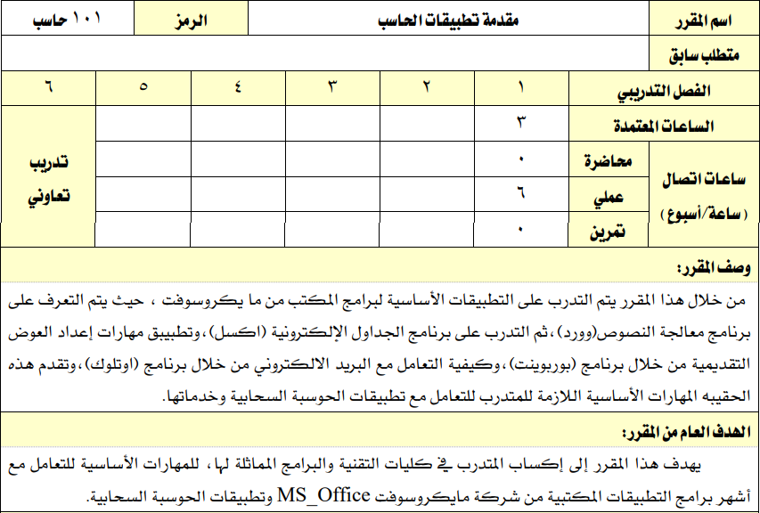

 |  |  |  | القسم التدريبي |  |  |  |  |  | الدراسات العامة |  |  |  |  |  |  |  |  |  |  |  |  |  |  |  |  |  |  |  |  |  |  |  |  |  |  |  |  |  | نمط التدريب |  |  |  |  |  |  |  | تدريب حضوري

 |  |  |  | التخصص |  |  |  |  |  | المقررات العامة لدبلوم الكليات |  |  |  |  |  |  |  |  |  |  |  |  |  |  |  |  |  |  |  |  |  |  |  |  |  |  |  |  |  | مستوى المقرر |  |  |  |  |  |  |  | الأول

 |  |  |  | رمز المقرر |  |  |  |  |  | 101 حاسب |  |  |  |  |  |  |  |  |  |  |  |  |  |  |  |  |  |  |  |  |  |  |  |  |  |  |  |  |  | ساعات الاتصال |  |  |  |  |  |  |  | 6

 |  |  |  | اسم المقرر |  |  |  |  |  | مقدمة تطبيقات الحاسب |  |  |  |  |  |  |  |  |  |  |  |  |  |  |  |  |  |  |  |  |  |  |  |  |  |  |  |  |  | الساعات المعتمدة |  |  |  |  |  |  |  | 3

 |  |  |  | نوع التدريب |  |  |  |  |  | عملي |  |  |  |  |  |  |  |  |  |  |  |  |  |  |  |  |  |  |  |  |  |  |  |  |  |  |  |  |  | المتطلب السابق |  |  |  |  |  |  |  | لا يوجد

 |  |  |  | وصف المقرر

 |  |  |  |  | من خلال هذا المقرر يتم التدريب على التطبيقات الأساسية لبرنامج المكتب من مايكروسوفت، حيث يتم التعرف على برنامج معالجة النصوص (وورد)، ثم التدريب على برنامج الجداول الإلكترونية (أكسل)، وتطبيق مهارات إعداد العروض التقديمية من خلال برنامج (بوربوينت)، وكيفية التعامل مع البريد الالكتروني من خلال برنامج (اوتلوك)، وتقدم هذه الحقيبة المهارات الأساسية اللازمة للمتدرب للتعامل مع تطبيقات الحوسبة السحابية وخدماتها.

 |  |  |  | الهدف العام

 |  |  |  |  | يهدف هذا المقرر إلى إكساب المتدرب في كليات التقنية والبرامج المماثلة لها، المهارات الأساسية للتعامل مع أشهر برامج التطبيقات المكتبية من شركة مايكروسوفت MS_Office وتطبيقات الحوسبة السحابية.

 |  |  |  | لبدء سطر جديد اضغط على Alt + Enter

متطلبات التدريب في المقرر التدريبي

 |  |  |  |  |  |  |  |  | 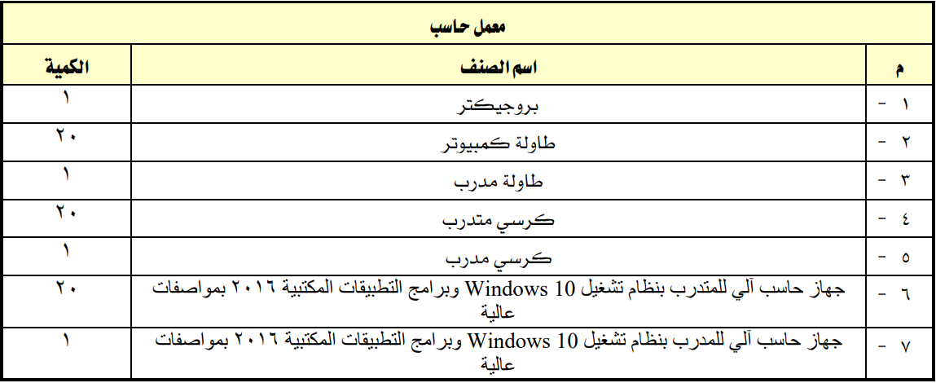
 |  |  |  | التجهيزات والخامات التدريبية

 |  |  |  |  | 1. بروجيكتر ، الكمية:( 1 ). 2. طاولة كمبيوتر ، الكمية:( 20 ). 3. طاولة مدرب ، الكمية:( 1 ). 4. كرسي متدرب ، الكمية:( 20 ). 5. كرسي مدرب ، الكمية:( 1 ). 6. جهاز حاسب آلي للمتدرب بنظام تشغيل Windows 10 وبرامج التطبيقات المكتبية 2016 بمواصفات عالية. ، الكمية:( 20 ). 7. جهاز حاسب آلي للمدرب بنظام تشغيل Windows 10 وبرامج التطبيقات المكتبية 2016 بمواصفات عالية. ، الكمية:( 1 ).

 |  |  |  |  |  |  |  |  | 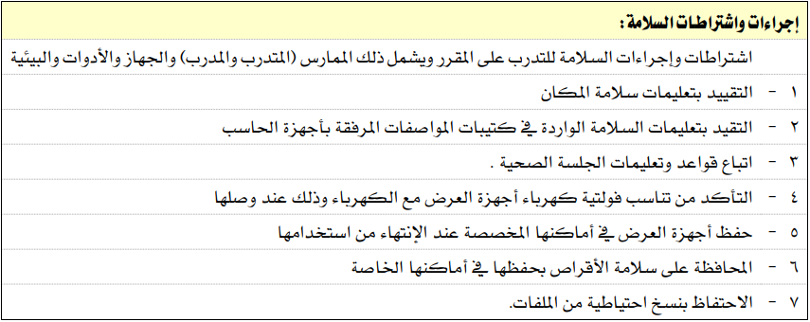
 |  |  |  | تعليمات واشتراطات السلامة عند التدريب

 |  |  |  |  | اشتراطات وإجراءات السلامة للتدرب على المقرر ويشمل ذلك الممارس ( المتدرب والمدرب ) والجهاز والأدوات والبيئية: 1. التقيد بتعليمات سلامة المكان. 2. التقيد بتعليمات السلامة الواردة في كتيبات المواصفات المرفقة بأجهزة الحاسب. 3. اتباع قواعد وتعليمات الجلسة الصحية. 4. التأكد من تناسب فولتية كهرباء أجهزة العرض مع الكهرباء وذلك عند وصلها. 5. حفظ أجهزة العرض في أماكنها المخصصة عند الإنتهاء من استخدامها. 6. المحافظة على سلامة الأقراص بحفظها في أماكنها الخاصة. 7. الاحتفاظ بنسخ احتياطية من الملفات.

 |  |  |  | لبدء سطر جديد اضغط على Alt + Enter

الخطة التدريبية

 |  |  | الوحدات ( النظرية والعملية ) |  |  |  |  |  |  |  |  |  |  |  |  |  |  |  |  |  |  |  | الأهداف التفصيلية ( المنهج التفصيلي ) أن يكون المتدرب قادراً وبكفاءة على أن: |  |  |  |  |  |  |  |  |  |  |  |  |  |  |  |  |  |  | الأسبوع |  |  |  |  | ساعات |  |  |  | إستراتيجية |  |  |  |  |  |  |  |  |  | آلية |  |  |  | درجة
 |  |  |  |  |  |  |  |  |  |  |  |  |  |  |  |  |  |  |  |  |  |  | أن يكون المتدرب قادراً وبكفاءة على أن: |  |  |  |  |  |  |  |  |  |  |  |  |  |  |  |  |  |  | التدريبي |  |  |  |  | التدريب |  |  |  | التدريب المستخدمة |  |  |  |  |  |  |  |  |  | التقييم |  |  |  | التقييم
5
5
32 |  |  | 1- |  |  | استخدام 2013 Microsoft Word |  |  |  |  |  |  |  |  |  |  |  |  |  |  |  |  |  | 1- منح أوامر من الشريط ومن شريط أدوات الوصول السريع 2. إدراة Word من عرض Backstage 3. تخصيص خيارات الربنامج |  |  |  |  |  |  |  |  |  |  |  |  |  |  |  |  |  | الأول |  |  |  |  | 2 |  |  |  | التطبيق العملي |  |  |  |  |  |  |  |  |  | تقييم عملي
1
32 |  |  | 2- |  |  | إنشاء مستندات وعرضها |  |  |  |  |  |  |  |  |  |  |  |  |  |  |  |  |  | 1- إنشاء مستندات جديدة فارغة 2- إنشاء مستندات جديدة باستخدام قوالب 3- فتح ملفات غري أصلية Word 4- فتح ملفات PDF يف Word لتحريرها 5- التنقل يف مستند 6- تغيري طرق عرض املستند 7- تغيري مستويات التكبري 8- تقسيم النافذة 9- إظهار رموز التنسيق أو إخفاؤها |  |  |  |  |  |  |  |  |  |  |  |  |  |  |  |  |  | الأول |  |  |  |  | 2 |  |  |  | التطبيق العملي |  |  |  |  |  |  |  |  |  | تقييم عملي
1
1 |  |  | 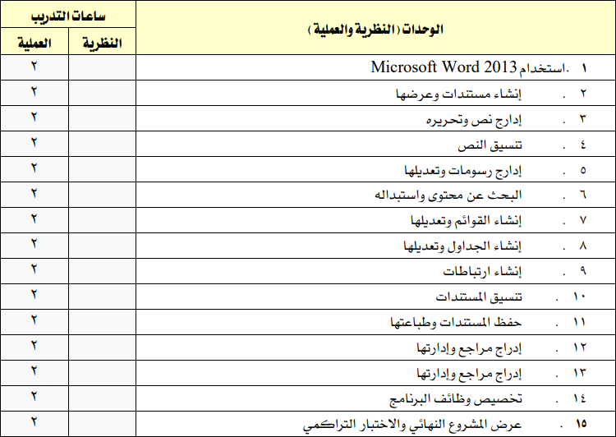 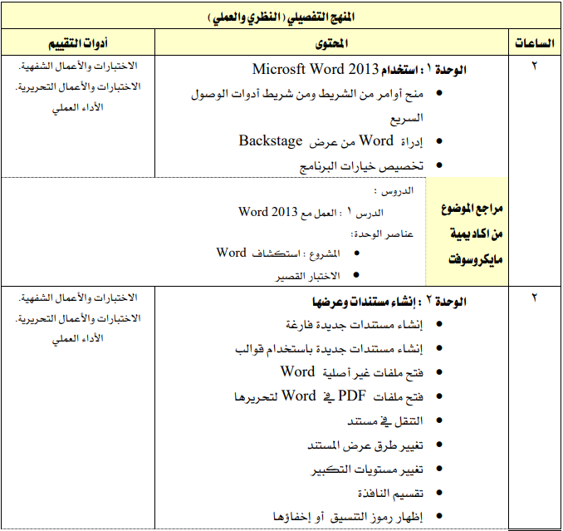
32 |  |  |  | تعليمات هامة: 3لبدء سطر جديد اضغط على Alt + Enter 3يمكنك تغيير ارتفاع الصف: حدد الخلية ثم من علامة التبويب "الصفحة الرئيسية" × تنسيق × احتواء تلقائي بارتفاع الصف.

= 6 ساعات X 13 أسبوع =
5
 |  |  | مجموع ساعات التدريب الفصلية من ( 78 ) ساعة |  |  |  |  |  |  |  |  |  |  |  |  |  |  |  |  |  |  |  |  |  |  |  |  |  |  |  |  |  |  |  |  |  |  |  |  |  |  |  |  |  |  |  | 78 |  |  |  | مجموع الدرجات |  |  |  |  |  |  |  |  |  |  |  |  |  | 100
 |  |  |  |  |  |  |  |  |  |  |  |  |  |  |  |  |  |  |  |  |  |  |  |  |  |  |  |  |  |  |  |  |  |  |  |  |  |  |  |  |  |  |  |  |  |  | 78

 |  | تنويه: يمكن التعرف على طرق ووسائل التدريب من خلال الرابط ( اضغط هنا ).

 |  |  | آلية تقييم المقرر التدريبي وتوزيع الدرجات وفق نظام رايات |  |  |  |  |  |  |  |  |  |  |  |  |  |  |  |  |  |  |  |  |  |  |  |  |  |  |  |  |  |  |  |  |  |  |  |  |  |  | درجة الأعمال الفصلية من ( 60 ) درجة |  |  |  |  |  |  |  |  |  |  |  |  |  |  |  |  |  |  |  |  |  |  | 60

 |  |  |  |  |  |  |  |  |  |  |  |  |  |  |  |  |  |  |  |  |  |  |  |  |  |  |  |  |  |  |  |  |  |  |  |  |  |  |  |  |  | درجة الاختبار النهائي من ( 40 ) درجة |  |  |  |  |  |  |  |  |  |  |  |  |  |  |  |  |  |  |  |  |  |  | 40

 |  |  |  |  |  |  |  |  |  |  |  |  |  |  |  |  |  |  |  |  |  |  |  |  |  |  |  |  |  |  |  |  |  |  |  |  |  |  |  |  |  | مجموع الدرجات من ( 100 ) درجة |  |  |  |  |  |  |  |  |  |  |  |  |  |  |  |  |  |  |  |  |  |  | 100

المراجع التدريبية

 |  |  |  |  | المرجع الرئيسي للمقرر |  |  |  |  |  |  |  |  |  |  |  |  |  |  |  |  |  |  | المواقع الإلكترونية |  |  |  |  |  |  |  |  |  |  |  |  |  |  |  |  |  |  |  | منصات الكترونية

 |  |  |  |  | الحقيبة التدريبية: مقدمة تطبيقات الحاسب ( اضغط هنا ) |  |  |  |  |  |  |  |  |  |  |  |  |  |  |  |  |  |  | الحقيبة الإلكترونية: مقدمة تطبيقات الحاسب ( اضغط هنا ) |  |  |  |  |  |  |  |  |  |  |  |  |  |  |  |  |  |  |  | http://elearning.edu.sa/OLib/

 |  |  |  |  |  |  |  |  |  |  |  |  |  |  |  |  |  |  |  |  |  |  |  |  |  |  |  |  |  |  |  |  |  |  |  |  |  |  |  |  |  |  |  | https://doroob.sa/ar/

 |  |  |  |  |  |  |  |  |  |  |  |  |  |  |  |  |  |  |  |  |  |  |  |  |  |  |  |  |  |  |  |  |  |  |  |  |  |  |  |  |  |  |  | https://maztegani.tvtc.gov.sa/offers

تقييم جودة المقرر

 |  |  |  | تقوم وكالة ضبط الجودة بالمنشأة التدريبية بإنشاء روابط الكترونية لقياس المجالات المحددة

 |  |  |  | 1. أدرج رابط الإستبانة الالكتروني أمام المجال المطلوب قياسه في خلية ( CC220 ).

 |  |  |  |  | مجالات التقييم |  |  |  |  |  |  |  |  |  |  |  |  |  |  |  |  |  |  | المقيمون |  |  |  |  |  |  |  |  |  |  |  |  |  |  |  |  |  |  |  | طريقة التقييم

 |  |  |  |  | الحقيبة التدريبية |  |  |  |  |  |  |  |  |  |  |  |  |  |  |  |  |  |  | مدرب المقرر |  |  |  |  |  |  |  |  |  |  |  |  |  |  |  |  |  |  |  | نموذج نقد الحقيبة التدريبية

 |  |  |  |  | الخطة التدريبية |  |  |  |  |  |  |  |  |  |  |  |  |  |  |  |  |  |  | مدرب المقرر |  |  |  |  |  |  |  |  |  |  |  |  |  |  |  |  |  |  |  | نموذج التغذية الراجعة للخطط التدريبية

 |  |  |  |  | المحتوى التدريبي |  |  |  |  |  |  |  |  |  |  |  |  |  |  |  |  |  |  | المتدربـين/ـات |  |  |  |  |  |  |  |  |  |  |  |  |  |  |  |  |  |  |  | نموذج قياس رضا المتدرب

روابط مهمة

 |  |  |  | 1. أدرج رابط للمحتوى التدريبي للمقرر في خلية ( CS234 ).

 |  |  |  |  | نظام رايات |  |  |  |  |  |  |  |  |  | الخطط التدريبية |  |  |  |  |  |  |  |  |  |  |  |  |  | بريد المتدرب |  |  |  |  |  |  |  |  |  |  | دليل المتدرب |  |  |  |  |  |  |  |  |  |  |  |  |  |  | المحتوي التدريبي

 | اسم مدرب المقرر: |  |  |  |  |  |  | 2. اكتب اسم مدرب المقرر التدريبي. |  |  |  |  |  |  |  |  |  |  |  |  |  |  |  |  |  |  |  | البريد الالكتروني: |  |  |  |  |  |  | اسم المستخدم@tvtc.gov.sa |  |  |  |  |  |  |  |  |  |  |  |  |  |  |  |  |  |  |  |  | التاريخ: |  |  |  | 2024-09-11

 | اسم رئيس القسم: |  |  |  |  |  |  |  |  |  |  |  |  |  |  |  |  |  |  |  |  |  |  |  |  |  |  | البريد الالكتروني: |  |  |  |  |  |  | 0 |  |  |  |  |  |  |  |  |  |  |  |  |  |  |  |  |  |  |  |  | التاريخ: |  |  |  | 2024-09-11

الإدارة العامة لجودة التدريب
الإصدار الأول - فبراير 2023
gdqs@tvtc.gov.sa
يسعدنا استقبال مقترحاتكم لغرض التطوير والتحسين في الإصدار الثاني لنموذج ملف المدرب وتوصيف المقرر التدريبي من خلال بريد الإدارة الموضح أعلاه.

